Sheet1
OOD |  |  |  |  | １１.プログラム機能設計書 |  |  |  |  |  |  |  |  |  |  |  |  |  |  |  |  |  |  |  |  |  |  | 2/30
システム名： 社内SNSシステム |  |  |  |  |  |  |  |  |  |  | 機能名： メインチャット機能（機能ID:MainChat） |  |  |  |  |  |  |  |  |  |  |  |  | 作成日： 2013/1１/1２ |  |  |  | 作成者：

 | 【１－１．概要説明】
 |  |  | IDとPWを入れてログインする画面

 | 【１－２．画面レイアウト定義】

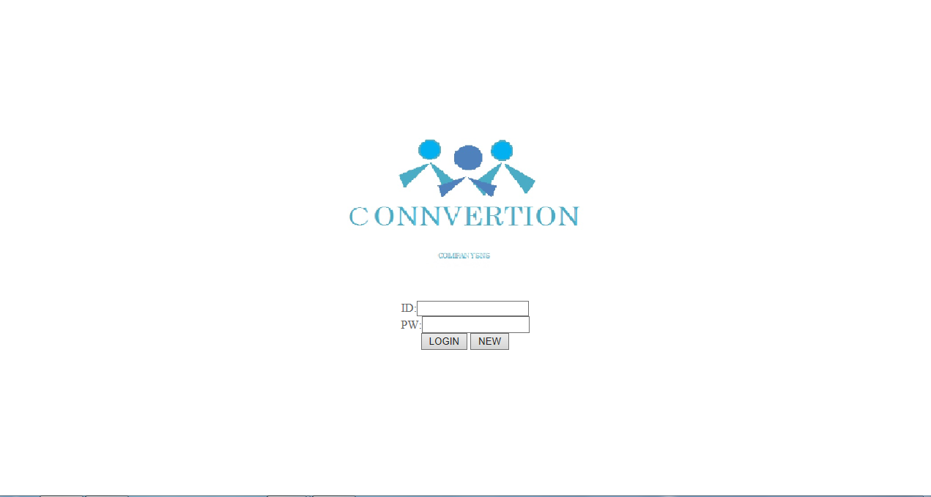

（1）
（2）
（3）
（4）

 | 【１－３．画面項目定義】
 |  | 番号 | 項目名 |  |  |  |  | 項目名（英字） | 属性 |  | 型 | 桁数 (Byte) | I/O | 必須チェック | 入力制限 |  |  |  | 表示形式 （編集仕様） | DBアクセス | 対応テーブルカラム |  | 詳細
 |  |  |  |  |  |  |  |  |  |  |  |  |  |  | かな | カタカナ | 英字 | 数値
 |  | (1) | ユーザID |  |  |  |  | ID | button |  | - | - | O | - | - | - | ○ | ○ | - | - | - |  | ユーザIDを入力する。
 |  | (2) | パスワード |  |  |  |  | PW | button |  | - | - | O | - | - | - | ○ | ○ | - | - | - |  | パスワードを入力する。
 |  | (3) | ログイン |  |  |  |  | LOGIN | button |  | - | - | I | - | - | - | - | - | - | - | - |  | ユーザIDとパスワードを入力してログインボタンを押した後、メイン画面に画面遷移 できる。
 |  | (4) | 新規登録 |  |  |  |  | NEW | button |  | - | - | I | - | - | - | - | - | - | - | - |  | ユーザIDとパスワードの新規登録ができる。

 |  | 【１－４．入力パラメータ】

 |  | № | ID |  |  |  | 名称 |  |  | 説明
 |  | 1 | ユーザID |  |  |  | ID入力画面 |  |  | 内容を打ち込み、ログインボタンを押す。
 |  | 2 | パスワード |  |  |  | PW 入力画面 |  |  | 内容を打ち込み、ログインボタンを押す。

 |  | 【１－５．イベント詳細定義】

 |  | № | イベント／条件 |  |  |  |  |  | 処理内容 |  |  |  |  |  |  |  |  |  |  |  |  | 実施日 |  |  | 結果 | 実施日 | 結果 | 実施日 | 結果
 |  | 1 | 自画面表示時 |  |  |  |  |  | 【ログイン入力画面時】
 |  |  |  |  |  |  |  |  |  | ・ユーザIDとパスワードを入力してログイン。
 |  |  |  |  |  |  |  |  |  | ・ログイン入力画面にロゴ表示。
 |  |  |  |  |  |  |  |  |  | ・
 |  |  |  |  |  |  |  |  |  | ・ログインユーザのカレンダースケジュールを表示する。

 |  | 2 | ログインボタン押下時 |  |  |  |  |  | 【画面遷移】
 |  |  |  |  |  |  |  |  |  | ①URL
 |  |  |  |  |  |  |  |  |  |  | /LoginServlet
 |  |  |  |  |  |  |  |  |  | ②遷移先
 |  |  |  |  |  |  |  |  |  |  | U002.メイン画面
 |  |  |  |  |  |  |  |  |  | ③パラメータ
 |  |  |  |  |  |  |  |  |  |  | 未開発
 |  | 3 | ホームボタン押下時 |  |  |  |  |  | 【画面遷移】
 |  |  |  |  |  |  |  |  |  | ①URL
 |  |  |  |  |  |  |  |  |  |  | /main.jsp
 |  |  |  |  |  |  |  |  |  | ②遷移先
 |  |  |  |  |  |  |  |  |  |  | U002.メイン画面
 |  |  |  |  |  |  |  |  |  | ③パラメータ
 |  |  |  |  |  |  |  |  |  |  | メインチャット画面の画面設計書のインタフェースを参照。
 |  | 4 | ヘルプボタン押下時 |  |  |  |  |  | 【画面遷移】
 |  |  |  |  |  |  |  |  |  | ①URL
 |  |  |  |  |  |  |  |  |  |  | 未開発
 |  |  |  |  |  |  |  |  |  | ②遷移先
 |  |  |  |  |  |  |  |  |  |  | 未開発
 |  |  |  |  |  |  |  |  |  | ③パラメータ
 |  |  |  |  |  |  |  |  |  |  | 未開発

 |  | (1)商品一覧の初期表示 |  |  |  |  |  |  |  |  |  | ※初期表示では、１ヶ月以内に登録された商品のみ表示する
 |  |  |  | 取得カラム名
 |  |  |  |  |  | 商品表．商品ID
 |  |  |  |  |  | 商品表．商品名
 |  |  |  |  |  | 商品表．グラム数
 |  |  |  |  |  | 商品表．単価
 |  |  |  | 検索対象テーブル名
 |  |  |  |  |  | 商品表
 |  |  |  | 検索条件
 |  |  |  |  |  | 商品表．登録日 < 現在時刻－１ヶ月

 |  | (2)検索キーワードに該当する商品一覧
 |  |  |  | 取得カラム名
 |  |  |  |  |  | 商品表．商品ID
 |  |  |  |  |  | 商品表．商品名
 |  |  |  |  |  | 商品表．グラム数
 |  |  |  |  |  | 商品表．単価
 |  |  |  | 検索対象テーブル名
 |  |  |  |  |  | 商品表
 |  |  |  | 検索条件
 |  |  |  |  |  | 商品表．商品名 LIKE %入力パラメータ%

 | 【１－６．DBアクセス】

